Coceptualizacion
NORMALIZACION BASE DE DATOS
Es un proceso para organizar datos en tablas de manera que: - Evitar redundancias (no repetir datos). - Prever anomalías (errores al insertar /actualizar / borrar). - Mantener integridad (datos consistentes).

FORMAS NORMALES |  |  | 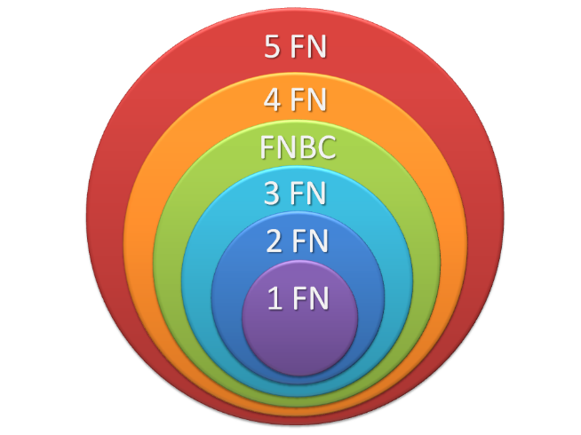
FORMA | CONCEPTO | REQUISITO
1FN | Eliminar grupos repetidos, asegurando que cada celda en la tabla contenga solo un valor atómico. Tener grupos atómicos. | GRUPOS ATÓMICOS
2FN | Eliminar dependencias parciales. Toda columna no clave debe depender completamente de la clave primaria. | 1FN
3FN | Eliminar dependencias transitivas, es decir, una columna no clave no debe depender de otra columna no clave. | 1FN, 2FN
4FN | Cumple F1, F2, F3 y los campos multivaluados se identifican por una clave única. | 1FN, 2FN,3FN

1FN
PLANTILLA DE NORMALIZACIÓN 1FN - 4FN

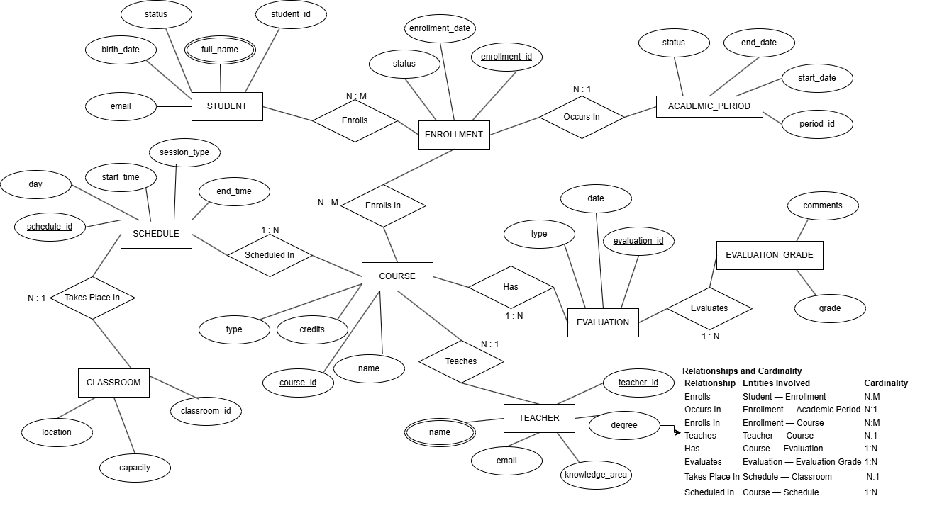
DATOS GENERALES DE LA TABLA EN EL MER |  |  |  |  |  | MER
Nombre | Tipo de Tabla | Atributos
STUDENT | BASE | 5

DATOS GENERALES DE LA TABLA EN EL MER
Nombre | Tipo de Tabla | Atributos
TEACHER | BASE | 6

DATOS GENERALES DE LA TABLA EN EL MER
Nombre | Tipo de Tabla | Atributos
COURSE | BASE | 4

DATOS GENERALES DE LA TABLA EN EL MER
Nombre | Tipo de Tabla | Atributos
PREREQUISITE | INTERMEDIA | 2

DATOS GENERALES DE LA TABLA EN EL MER
Nombre | Tipo de Tabla | Atributos
ACADEMIC_PERIOD | BASE | 4

DATOS GENERALES DE LA TABLA EN EL MER
Nombre | Tipo de Tabla | Atributos
COURSE_ASSIGNMENT | REFERENCIA | 6

DATOS GENERALES DE LA TABLA EN EL MER
Nombre | Tipo de Tabla | Atributos |  | DATOS GENERALES DE LA TABLA EN EL MER
ENROLLMENT | REFERENCIA | 4 |  | Nombre | Tipo de Tabla | Atributos
 |  |  |  | CLASSROOM | BASE | 3
DATOS GENERALES DE LA TABLA EN EL MER
Nombre | Tipo de Tabla | Atributos |  | DATOS GENERALES DE LA TABLA EN EL MER
EVALUATION | BASE | 4 |  | Nombre | Tipo de Tabla | Atributos
 |  |  |  | SYSTEM_USER | BASE | 5
DATOS GENERALES DE LA TABLA EN EL MER
Nombre | Tipo de Tabla | Atributos |  | DATOS GENERALES DE LA TABLA EN EL MER
EVALUATION_GRADE | INTERMEDIA | 4 |  | Nombre | Tipo de Tabla | Atributos
 |  |  |  | AUDIT_LOG | REFERENCIA | 9
DATOS GENERALES DE LA TABLA EN EL MER
Nombre | Tipo de Tabla | Atributos
SCHEDULE | BASE | 8

TABLA ORIGINAL

STUDENT
student_id | full_name | birth_date | email | status
1 | Ana María Gómez Rodríguez | 2002-05-15 | ana@uni.edu | activo

TEACHER
teacher_id | name | email | degree | knowledge_area
10 | Carlos Pérez | c.perez@uni.edu | MSc | Matemáticas

1FN
Eliminar Grupos Repetidos y valores múltiples por cada celda - Atributos atómicos.

STUDENT
student_id | first_name | middle_name | last_name | maternal_surname | birth_date | email | status
1 | Ana | María | Gómez | Rodríguez | 2002-05-12 | ana@uni.edu | activo

TEACHER
teacher_id | first_name | last_name | email | degree | knowledge_area
10 | Carlos | Pérez | c.perez@uni.edu | MSc | Matemáticas

